Worksheet
 | Załacznik nr 3 do zapytania ofertowego - Opis przedmiotu zamówienia

L.p. | Zdjęcie | Nazwa produktu | Ilość [szt.] | Opis
1 | zdjęcie przykładowe | Kuchenka mikrofalowa wolnostojąca, | 1 | typ: kuchenka mikrofalowa wolnostojąca, pojemność: 20 l +-15% moc mikrofal: min 700 W, liczba poziomów mocy min 5, sterowanie: mechaniczne, za pomocą dwóch pokręteł, funkcje podstawowe: podgrzewanie i rozmrażanie, talerz obrotowy: szklany, , oświetlenie wnętrza: tak, gwarancja: 12 mies. dostawa do szkoły w Solcu-Zdroju
2 | zdjęcie przykładowe | Czajnik elektryczny | 1 | typ: czajnik elektryczny bezprzewodowy, pojemność: 1,7 l, moc: min 2400 W, grzałka: płaska, ukryta, ograniczająca osadzanie się kamienia i ułatwiająca czyszczenie, podstawa: obrotowa 360°, wyjmowany filtr antyosadowy / antywapienny, wskaźnik poziomu wody: tak, zabezpieczenia: automatyczne wyłączanie po zagotowaniu wody oraz zabezpieczenie przed wygotowaniem, materiał: tworzywo sztuczne, stal nierdzewna, kolor: czarny, dostawa do szkoły w Solcu-Zdroju
3 | zdjęcie przykładowe | Sokowirówka. l | 1 | typ: sokowirówka elektryczna, moc: min 1000 W, liczba prędkości: 2 stopnie pracy dostosowane do różnych rodzajów owoców i warzyw, otwór wsadowy: duży, umożliwiający wkładanie większych kawałków owoców i warzyw bez konieczności ich wcześniejszego krojenia, pojemnik na miąższ: zintegrowany, o dużej pojemności, dzbanek na sok: w zestawie, sitko: wykonane ze stali nierdzewnej, obudowa: stal nierdzewna z elementami tworzywa sztucznego, zabezpieczenia: blokada bezpieczeństwa uniemożliwiająca uruchomienie urządzenia przy nieprawidłowym montażu, nóżki: antypoślizgowe, zapewniające stabilność podczas pracy, materiał: stal nierdzewna, tworzywo sztuczne, kolor: srebrno-czarny, gwarancja: 12 miesięcy, dostawa do szkoły w Solcu-Zdroju
4 | 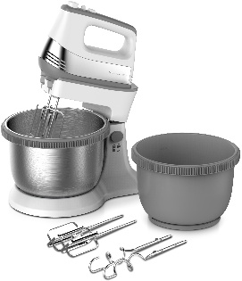 zdjęcie przykładowe | Mikser ręczny | 1 | typ: mikser ręczny, moc: min 500 W, liczba prędkości: min 5 stopni regulacji prędkości, funkcja Turbo mieszadła: 2 końcówki do ubijania piany, kremów i lekkich mas, haki do ciasta: 2 końcówki do wyrabiania ciast drożdżowych i półtwardych, obudowa: wykonana z trwałego tworzywa sztucznego, materiał: tworzywo sztuczne, stal nierdzewna, kolor: czarno-srebrny, wyposażenie: 2 trzepaczki, 2 haki do ciasta, instrukcja obsługi, gwarancja: 12 mies. dostawa do szkoły w Solcu-Zdroju
5 | zdjęcie przykładowe | Termos duży 20l ze stali nierdzewne. | 1 | typ: termos gastronomiczny do transportu żywności i napojów, pojemność: 20 l, konstrukcja: podwójne ścianki z izolacją piankową zapewniającą utrzymanie temperatury do 8 godzin, materiał wewnętrzny: stal nierdzewna AISI 443 o podwyższonej odporności na korozję, materiał zewnętrzny: stal nierdzewna AISI 201, pokrywa: szczelna, wyposażona w silikonową uszczelkę zapobiegającą wyciekom, zamknięcie: zatrzaski zapewniające bezpieczne zamknięcie podczas transportu, wentyl: odpowietrzający, umożliwiający wyrównanie ciśnienia wewnątrz termosu, uchwyty: ergonomiczne, wielopunktowo zgrzewane uchwyty transportowe, kolor: inox (stal nierdzewna), materiał: stal nierdzewna, silikon, pianka termoizolacyjna, gwarancja: 12 mies. dostawa do szkoły w Solcu-Zdroju
6 | 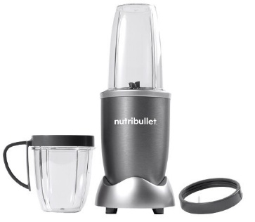 zdjęcie przykładowe | Blender kielichowy | 1 | typ: blender personalny moc: min 600 W, pojemność kielicha: min 700 ml, liczba prędkości: 1 tryb pracy z funkcją pulsacyjną, ostrza ekstrakcyjne wykonane ze stali nierdzewnej, kielich: wykonany z wytrzymałego tworzywa BPA Free, obsługa: uruchamianie poprzez dociśnięcie kielicha do podstawy urządzenia, materiał obudowy: tworzywo sztuczne, przeznaczone do kontaktu z żywnością gwarancja: 12 mies. dostawa do szkoły w Solcu-Zdroju
7 | zdjęcie przykładowe | Kuchnia wolnostojąca z piekarnikiem | 1 | typ: kuchnia gazowo-elektryczna wolnostojąca, rodzaj płyty grzewczej: gazowa, liczba palników: 4, rodzaj piekarnika: elektryczny, pojemność piekarnika: min 60l, termoobieg: tak, sterowanie: mechaniczne za pomocą pokręteł, zapalarka gazu: zintegrowana w pokrętłach płyty grzewczej, zabezpieczenie przeciwwypływowe gazu: tak, kolor frontu piekarnika: inox-czarny, kolor płyty grzewczej: inox, ruszt: emaliowany, napięcie zasilania: 230 V, wyposażenie: blacha emaliowana, ruszt do pieczenia, instrukcja obsługi, gwarancja: 12 mies. dostawa do szkoły w Solcu-Zdroju
8 | 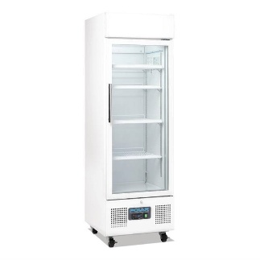 zdjęcie przykładowe | Szafa chłodnicza przeszklona | 1 | typ: szafa chłodnicza przeszklona jednodrzwiowa pojemność użytkowa: min 210 l wymiary zewnętrzne: szerokość 55-60 cm głebokość 55-60cm zakres temperatur: min od +2°C do +10°C liczba półek: minimum 4 regulowane półki maksymalne obciążenie półki: minimum 30 kg drzwi: jednoskrzydłowe, przeszklone, zamykane na zamek oświetlenie: wewnętrzne LED sterowanie: elektroniczny regulator temperatury z cyfrowym wyświetlaczem gwarancja: minimum 24 miesiące bezpieczeństwo: urządzenie zgodne z wymaganiami CE oraz przeznaczone do zastosowań gastronomicznych ,przeznaczone do kontaktu z żywnością, dostawa do szkoły w Solcu-Zdroju
9 |  zdjęcie przykładowe | Szafa chłodnicza | 1 | typ: szafa chłodnicza jednodrzwiowa, wymiary: szer. 600 mm ±50 mm, gł. 600 mm ±50 mm, pojemność netto: min 220 l, zakres temperatur:mi od -2°C do +8°C, system rozmrażania: automatyczny, drzwi: pełne, prawe, z możliwością zmiany kierunku otwierania, półki: min 5 regulowanych półek drucianych/chromowanych, umożliwiających dostosowanie przestrzeni do przechowywanych produktów, oświetlenie: wewnętrzne oświetlenie LED komory chłodniczej, kolor: inox / srebrny, wyposażenie: regulowane półki, regulowane nóżki, oświetlenie wnętrza, instrukcja obsługi, przeznaczone do kontaktu z żywnością gwarancja: min. 12 mies. .przeznaczone do kontaktu z żywnością dostawa do szkoły w Zborowie
10 | zdjęcie przykładowe | Zestaw sztućców | 1 | typ: zestaw sztućców obiadowych, liczba elementów: 30 szt.,, materiał: wysokiej jakości stal nierdzewna, kolor: srebrny, zawartość zestawu: 6 × łyżka stołowa, 6 × widelec stołowy, 6 × nóż stołowy, 6 × łyżeczka do herbaty, 6 × widelczyk do ciasta, opakowanie do przechowywania typu walizka, przeznaczone do kontaktu z żywnością dostawa do szkoły w Solcu-Zdroju
11 | zdjęcie przykładowe | Zestaw garnków. | 1 | typ: zestaw garnków kuchennych, liczba elementów: 10 szt. (5 garnków z pokrywami), materiał garnków: wysokiej jakości stal nierdzewna, materiał pokrywek: szkło hartowane z odpowietrznikiem pary, uchwyty: ergonomiczne, nitowane, wykonane ze stali nierdzewnej, dno: wielowarstwowe, indukcyjne, zapewniające równomierne rozprowadzanie ciepła, przystosowanie do kuchenek: indukcyjnych, gazowych, elektrycznych, ceramicznych i halogenowych, skala pomiarowa: wewnętrzna podziałka ułatwiająca odmierzanie płynów, zawartość zestawu: garnek z pokrywką 1,9 l , garnek z pokrywką 2,6 l, garnek z pokrywką 3,6 l, garnek z pokrywką 5,1 l, garnek z pokrywką 6,5 l, kolor: srebrny, dopuszczalna róznica w pojemności zaoferowanych garnków 0,5l materiał: stal nierdzewna, szkło hartowane,przeznaczone do kontaktu z żywnością, dostawa do szkoły w Solcu-Zdroju
12 | zdjęcie przykładowe | Krajalnica do warzyw i owoców | 1 | typ: krajacz do warzyw i owoców, wymiary: dł. 300 mm ±50 mm, szer. 130 mm ±50 mm, wys. 100 mm ±50 mm, materiał: wysokiej jakości stal nierdzewna oraz tworzywo sztuczne, ostrza: bardzo ostre ostrza ze stali nierdzewnej umożliwiające szybkie i precyzyjne krojenie, regulacja grubości krojenia: tak, funkcje: krojenie warzyw i owoców w plastry o różnej grubości, uchwyt do produktów: wyposażony w zabezpieczenie dłoni podczas krojenia, podstawa: antypoślizgowa, zapewniająca stabilność podczas pracy, możliwość mycia: elementy przystosowane do łatwego czyszczenia, wybrane części można myć w zmywarce, materiał wykonania: stal nierdzewna, tworzywo sztuczne, przeznaczone do kontaktu z żywnością dostawa do szkoły w Solcu-Zdroju
13 | zdjęcie przykładowe | Zestaw noży kuchennych | 1 | typ: zestaw noży kutych, liczba elementów: 6 szt. (5 noży + blok), materiał ostrzy: wysokiej jakości stal nierdzewna, odporna na korozję i stępienie, technologia wykonania: noże kute z jednego kawałka stali, zapewniające wysoką trwałość i precyzję cięcia, rękojeści: ergonomiczne, nitowane, zapewniające pewny i wygodny chwyt, blok: drewniany blok do bezpiecznego przechowywania noży, zawartość zestawu: nóż szefa kuchni – ok. 200 mm, nóż do pieczywa – ok. 200 mm, nóż uniwersalny – ok. 125 mm, nóż do warzyw i owoców – ok. 90 mm, nóż do krojenia – ok. 200 mm, blok drewniany, materiał: stal nierdzewna, drewno, przeznaczone do kontaktu z żywnością, dostawa do szkoły w Solcu-Zdroju
14 | zdjęcie przykładowe | Kubki szklane z uchem | 15 | typ: kubek szklany, pojemność: 250 ml, średnica: 80 mm ±10 mm, wysokość: 95 mm ±10 mm, materiał: szkło hartowane o podwyższonej odporności na uszkodzenia mechaniczne i szok termiczny, kolor: przezroczysty, przeznaczone do kontaktu z żywnością dostawa do szkoły w Solcu-Zdroju
15 | zdjęcie przykładowe | Dzbanki zwykłe szklane na napoje zimne | 3 | typ: dzbanek do napojów, pojemność: 1,5-2 l, materiał: wysokiej jakości szkło sodowe hartowane, kolor: transparentny, dziobek: profilowany, umożliwiający precyzyjne nalewanie bez rozlewania, odporność: wysoka odporność na obicia oraz szok termiczny, przeznaczone do kontaktu z żywnością, dostawa do szkoły w Solcu-Zdroju
16 | zdjęcie przykładowe | Zestaw łyżek drewnianych | 2 | typ: zestaw przyborów kuchennych, liczba elementów: 5 szt., zawartość zestawu: 2 × łyżka, 2 × łopatka, 1 × widelec kuchenny, materiał: wysokogatunkowe drewno, kolor: naturalne drewno , przeznaczone do kontaktu z żywnością dostawa do szkoły w Solcu-Zdroju
17 | Zdjęcie przykładowe | Miska kuchenna stalowa | 1 | typ: miska gastronomiczna do przygotowywania i serwowania potraw, pojemność: 1,1-1,25 l, średnica: 180 mm ±20 mm, wysokość: 85 mm ±20 mm, kształt: okrągły, z wyprofilowanym rantem ułatwiającym chwyt i użytkowanie, materiał: wysokiej jakości stal nierdzewna polerowana, kolor: inox (srebrny), przeznaczone do kontaktu z żywnością dostawa do szkoły w Solcu-Zdroju
18 | zdjęcie przykładowe | Stolnica zwijana | 5 | typ: mata silikonowa do pieczenia, wymiary: dł. 600 mm ±50 mm, szer. 400 mm ±50 mm, materiał: wysokiej jakości silikon spożywczy, oznaczenia pomocnicze: nadrukowane miarki w cm, przeznaczone do kontaktu z żywnością dostawa do szkoły w Solcu-Zdroju
19 | zdjęcie przykładowe | Wycinarka do ciastek | 2 | typ: zestaw wykrawaczy do ciastek, liczba elementów: 18 szt., kształty: różnorodne wzory do wycinania ciastek, pierników, dekoracji cukierniczych i mas plastycznych, materiał: stal nierdzewna, wymiary wykrawaczy: od ok. 30 mm do 80 mm ±20 mm, krawędzie: precyzyjnie wyprofilowane, umożliwiające łatwe wycinanie ciasta, materiał wykonania: stal nierdzewna przeznaczona do kontaktu z żywnością, dostawa do szkoły w Solcu-Zdroju
20 | zdjęcie przykładowe | Foremki do babeczek | 2 | typ: foremki do babeczek i muffinek, liczba elementów: 10 szt., średnica górna: 65 mm ±10 mm, średnica dolna: 45 mm ±10 mm, wysokość: 25 mm ±10 mm, materiał: blacha stalowa ocynowana, kolor: srebrny, kształt: okrągły, karbowany, powłoka: ocynkowana, odporna na korozję i wielokrotne użytkowanie, przeznaczone do kontaktu z żywnością dostawa do szkoły w Solcu-Zdroju
21 | zdjęcie przykładowe | Wycinarka do ciasta | 2 | typ: zestaw wykrawaczy do ciastek, liczba elementów: 18 szt., kształty: różnorodne wzory do wycinania ciastek, pierników, dekoracji cukierniczych i mas plastycznych, materiał: stal nierdzewna, wymiary wykrawaczy: od ok. 30 mm do 80 mm ±20 mm, krawędzie: precyzyjnie wyprofilowane, umożliwiające łatwe wycinanie ciasta, materiał wykonania: stal nierdzewna przeznaczona do kontaktu z żywnością, dostawa do szkoły w Solcu-Zdroju
22 | zdjęcie przykładowe | Wałki do ciasta | 5 | typ: wałek do ciasta obrotowy, długość całkowita: 380 mm ±20 mm, długość części roboczej: 190 mm ±20 mm, średnica wałka: 60 mm ±10 mm, materiał: drewno bukowe, konstrukcja: obrotowa, wyposażona w ruchomy walec osadzony na osi, kolor: naturalny kolor drewna, materiał wykonania: drewno naturalne przeznaczone do kontaktu z żywnością, dostawa do szkoły w Solcu-Zdroju
23 | zdjęcie przykładowe | Rózga – 8 wrzecion z uchwytem | 2 | typ: rózga kuchenna (trzepaczka gastronomiczna), długość całkowita: 500 mm ±20 mm, liczba wrzecion: 8, średnica części roboczej: ok. 100 mm ±20 mm, materiał: stal nierdzewna, uchwyt: ergonomiczny, wykonany ze stali nierdzewnej, wyposażony w haczyk do zawieszania, kolor: inox (srebrny), materiał wykonania: stal nierdzewna przeznaczona do kontaktu z żywnością, dostawa do szkoły w Solcu-Zdroju
24 | zdjęcie przykładowe | Sito z drucianym uchwytem | 1 | typ: sito gastronomiczne z rączkami, średnica: 200 mm ±30 mm, wysokość: 75 mm ±20 mm, materiał: stal cynowana przeznaczona do kontaktu z żywnością, konstrukcja: siatka drobnooczkowa osadzona w stalowej obręczy, uchwyty: dwa boczne uchwyty ułatwiające stabilne oparcie sita na naczyniach, wykończenie: cynowane, odporne na korozję i uszkodzenia mechaniczne, kolor: srebrny, przeznaczenie: przesiewanie mąki, cukru pudru, kakao oraz odcedzanie produktów spożywczych, zastosowanie: kuchnie gastronomiczne, stołówki, piekarnie, cukiernie oraz gospodarstwa domowe, cechy dodatkowe: lekka konstrukcja, wygodna obsługa, równomierne przesiewanie produktów sypkich, materiał wykonania: stal cynowana,przeznaczona do kontaktu z żywnością, dostawa do szkoły w Solcu-Zdroju
25 | zdjęcie przykładowe | Deski do krojenia zestaw | 3 | typ: zestaw desek do krojenia ze stojakiem, liczba elementów: 5 szt. (4 deski + stojak), wymiary deski: 290-310 × 225-250 × 5-8 mm ±20 mm, materiał desek: tworzywo sztuczne wolne od BPA, kolor: szary bądź równoważny, konstrukcja: 4 dwustronne deski przeznaczone do różnych grup produktów spożywczych, stojak: umożliwia pionowe i higieniczne przechowywanie kompletu desek, przeznaczona do kontaktu z żywnością, dostawa do szkoły w Solcu-Zdroju
26 | 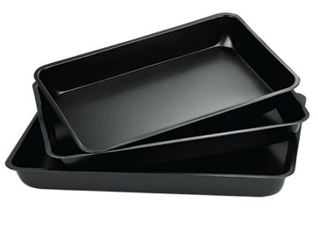 Zdjęcie przykładowe | Blaszki na ciasto | 2 | typ: zestaw form do pieczenia, liczba elementów: 3 szt., kształt: prostokątny, materiał: stal węglowa z powłoką nieprzywierającą, kolor: grafitowy / czarny, wymiary form: mała: 270 × 150 × 60 mm ±20 mm, średnia: 310 × 190 × 70 mm ±20 mm, duża: 350 × 230 × 70 mm ±20 mm, powłoka: nieprzywierająca, ułatwiająca wyjmowanie wypieków i czyszczenie, odporność termiczna: do ok. 230°C, przeznaczona do kontaktu z żywnością, dostawa do szkoły w Solcu-Zdroju
27 | 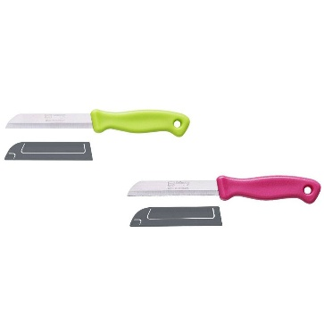 Zdjęcie przykładowe | Nożyki do krojenia warzyw | 8 | typ: nóż kuchenny do warzyw i owoców, długość ostrza: 90 mm ±10 mm, długość całkowita: 200 mm ±20 mm, ostrze: ząbkowane, umożliwiające łatwe krojenie warzyw, owoców oraz produktów o miękkiej skórce, materiał ostrza: stal nierdzewna twardość ostrza: wysoka odporność na stępienie i korozję, uchwyt: ergonomiczny, antypoślizgowy, materiał uchwytu: tworzywo sztuczne, przeznaczona do kontaktu z żywnością, dostawa do szkoły w Solcu-Zdroju
28 | 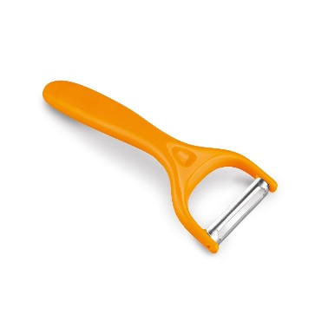 zdjęcie przykładowe | Obieraczki do warzyw | 8 | typ: obieraczka do warzyw i owoców, długość: 150 mm ±20 mm, szerokość: 62 mm ±10 mm, długość ostrza: 45 mm ±5 mm, ostrze: ruchome, dopasowujące się do kształtu obieranych warzyw i owoców, materiał ostrza: stal nierdzewna, materiał uchwytu: tworzywo sztuczne, materiał: stal nierdzewna, tworzywo sztuczne, przeznaczona do kontaktu z żywnocią, dostawa do szkoły w Solcu-Zdroju
29 | 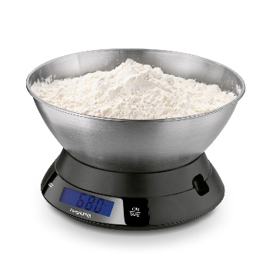 zdjęcie przykładowe | Waga elektroniczna kuchenna | 3 | typ: waga kuchenna elektroniczna z miską, maksymalne obciążenie: 5 kg, dokładność pomiaru: 1 g, jednostki pomiaru: g, kg, lb, oz, pojemność miski: min 2 l, materiał miski: stal nierdzewna, materiał korpusu: tworzywo sztuczne, kolor: srebrno-czarny, wyświetlacz: cyfrowy LCD, zasilanie: bateria przeznaczona do kontaktu z żywnością, dostawa do szkoły w Solcu-Zdroju
30 | 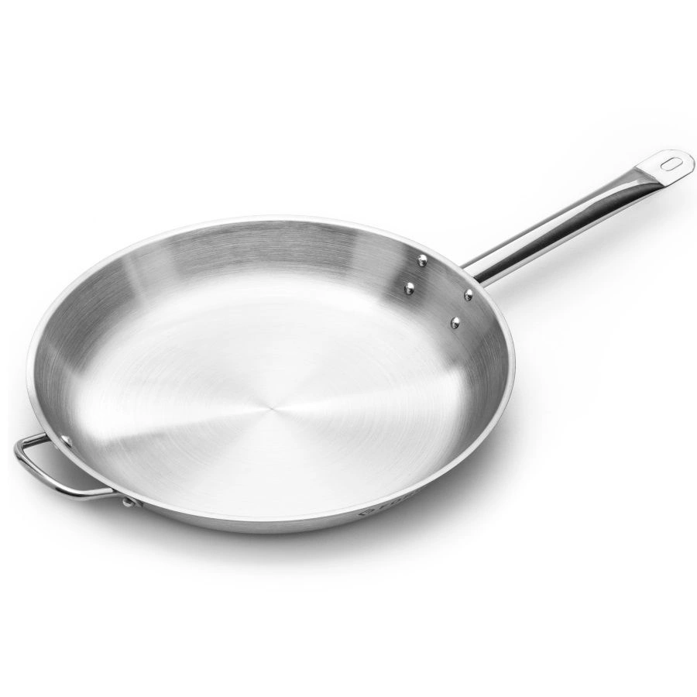 zdjęcie przykładowe | Patelnia ze stali nierdzewnej | 1 | typ: patelnia gastronomiczna, średnica: 360 mm, wysokość: 65 mm ±10 mm, materiał: stal węglowa satynowana, uchwyt: długi, wykonany ze stali, powierzchnia: satynowana, przeznaczona do sezonowania i intensywnego użytkowania, kształt: okrągły, kolor: srebrny (naturalna stal), przystosowanie do kuchenek: gazowych, elektrycznych, ceramicznych, halogenowych oraz indukcyjnych, odporność termiczna: przystosowana do pracy w wysokich temperaturach, materiał wykonania: stal węglowa, przeznaczona do kontaktu z żywnością, dostawa do szkoły w Solcu-Zdroju
31 | 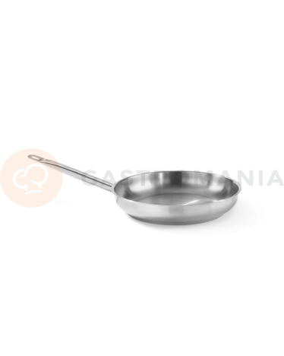 zdjęcie przykładowe | Patelnia ze stali nierdzewnej | 1 | typ: patelnia uniwersalna, średnica: 280 mm wysokość: 55 mm ±10 mm, materiał korpusu: aluminium, powłoka wewnętrzna: nieprzywierająca, odporna na ścieranie, uchwyt: ergonomiczny, wykonany ze stali nierdzewnej, mocowany nitami, kolor: czarny, kształt: okrągły, przystosowanie do kuchenek: gazowych, elektrycznych, ceramicznych oraz indukcyjnych, materiał: aluminium, stal nierdzewna, przeznaczona do kontaktu z żywnością, dostawa do szkoły w Solcu-Zdroju
32 | 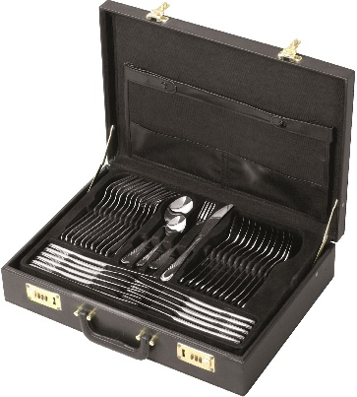 zdjęcie przykładowe | Komplet sztućców i przyrządów | 1 | typ: zestaw sztućców obiadowych w walizce, liczba elementów: 72 szt., przeznaczone dla 12 osób, materiał: wysokiej jakości stal nierdzewna , odporna na korozję i zarysowania, wykończenie: polerowane na wysoki połysk, z delikatnym zdobieniem na rękojeściach, kolor: srebrny, liczba użytkowników: 12 osób, zawartość zestawu: 12 × łyżka stołowa, 12 × widelec stołowy, 12 × nóż stołowy, 12 × łyżeczka do herbaty, 12 × widelczyk do ciasta, zestaw sztućców do serwowania (m.in. łyżki serwisowe, widelec do mięsa, łopatka do ciasta i inne akcesoria), opakowanie: elegancka walizka do przechowywania i transportu, przeznaczona do kontaktu z żywnością, dostawa do szkoły w Solcu-Zdroju
33 | zdjęcie przykładowe | Talerze płytkie duże | 18 | typ: talerz płytki obiadowy, średnica: 245 mm ±10 mm, wysokość: 25 mm ±10 mm, materiał: porcelana gastronomiczna, kolor: biały, kształt: okrągły, przeznaczona do kontaktu z żywnością, dostawa do szkoły w Solcu-Zdroju
34 |  zdjęcie przykładowe | Talerze płytkie małe | 20 | typ: talerz płytki, średnica: 160 mm ±10 mm, wysokość: 20 mm ±5 mm, materiał: porcelana gastronomiczna, kolor: biały, kształt: okrągły, przeznaczona do kontaktu z żywnością, dostawa do szkoły w Solcu-Zdroju
35 | 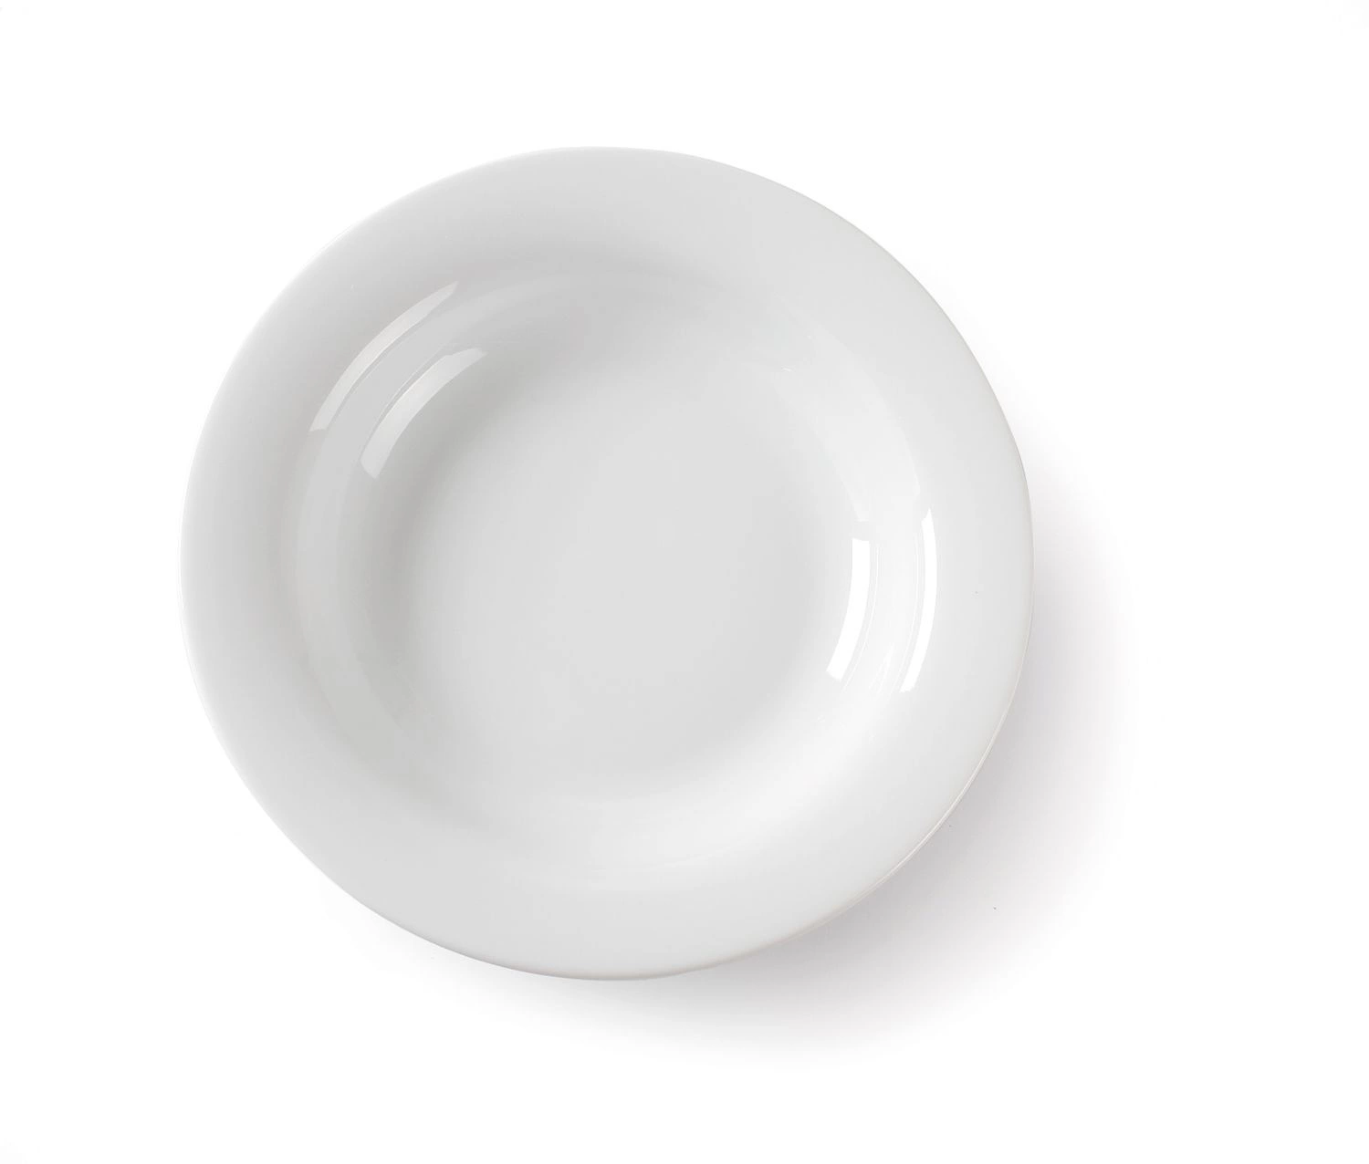 zdjęcie przykładowe | Talerze głębokie | 20 | typ: talerz głęboki, średnica: 220 mm ±10 mm, pojemność: 500 ml ±100 ml, wysokość: 40 mm ±10 mm, materiał: porcelana gastronomiczna, kolor: biały, kształt: okrągły, przeznaczona do kontaktu z żywnością, dostawa do szkoły w Solcu-Zdroju
36 | 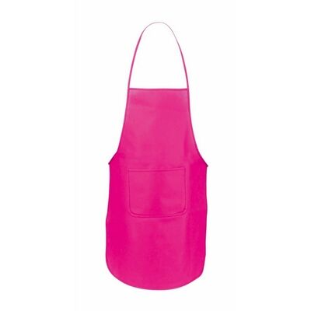 zdjęcie przykładowe | Fartuszek dziecięcy | 15 | typ: fartuch kuchenny, wymiary: szer. 650 mm ±50 mm, wys. 850 mm ±50 mm, materiał: wysokiej jakości tkanina poliestrowa, kolor: naturalny / beżowy, wiązanie: regulowane troki umożliwiające dopasowanie do sylwetki, pasek na szyję: regulowany, kieszeń: przednia, praktyczna kieszeń do przechowywania drobnych akcesoriów kuchennych, odporność: odporność na częste pranie i codzienne użytkowanie, materiał wykonania: poliester, dostawa do szkoły w Solcu-Zdroju
37 | 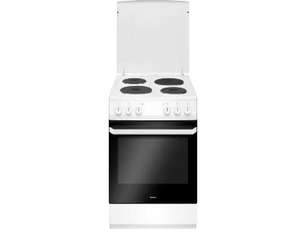 zdjęcie przykładowe | Kuchenka elektryczna z piekarnikiem | 1 | typ: kuchenka elektryczna wolnostojąca z piekarnikiem, wymiary: szer. 500 mm ±50 mm, gł. 600 mm ±50 mm, wys. 850 mm ±50 mm, rodzaj zasilania: elektryczne, liczba pól grzewczych: 4, rodzaj piekarnika: elektryczny, pojemność piekarnika: min 60 l, liczba funkcji pieczenia: min. 3, drzwi piekarnika: potrójnie przeszklone (min. 3 warstwy szkła), ograniczające straty ciepła i zwiększające bezpieczeństwo użytkowania, technologia bezpieczeństwa: system zapobiegający nadmiernemu nagrzewaniu się drzwi piekarnika, kolor: biały liub równoważny materiał: stal lakierowana, szkło hartowane, tworzywo sztuczne, dostawa do szkoły w Zborowie
38 | zdjęcie przykładowe | Waga spożywcza kuchenna elektroniczna 5 kg LCD | 1 | typ: waga spożywcza / kuchenna elektroniczna, maksymalne obciążenie: 5 kg, dokładność pomiaru: 1 g, wyświetlacz: cyfrowy LCD, jednostki pomiaru: g, kg, lb, oz, zasilanie: bateria materiał platformy: szkło hartowane, materiał obudowy: tworzywo sztuczne, kolor: biały / srebrny, dostawa do szkoły w Zborowie
39 | zdjęcie przykładowe | Salaterka | 10 | typ: salaterka / miska do serwowania, średnica: 120 mm, pojemność: 500 ml, wysokość: 65 mm ±10 mm, materiał: szkło hartowane, kolor: transparentny, kształt: okrągły, przeznaczona do kontaktu z żywnością dostawa do szkoły w Zborowie
40 | zdjęcie przykładowe | Nóż szkolny | 30 | typ: nóż szkolny / nóż stołowy, długość całkowita: 190 mm ±20 mm, długość ostrza: 90 mm ±10 mm, materiał: stal nierdzewna, ostrze: zaokrąglone, bezpieczne w użytkowaniu przez dzieci i młodzież, uchwyt: ergonomicznie wyprofilowany, zapewniający wygodny chwyt, materiał wykonania: stal nierdzewna przeznaczona do kontaktu z żywnością, dostawa do szkoły w Zborowie
41 | zdjęcie przykładowe | Dzbanek szklany 1,3l | 2 | typ: dzbanek szklany, pojemność: 1,3 l, średnica: 120 mm ±20 mm, wysokość: 220 mm ±20 mm, materiał: szkło hartowane, kolor: transparentny, przeznaczone do kontaktu z żywnością,. dostawa do szkoły w Zborowie
42 | 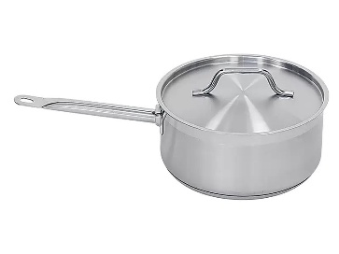 zdjęcie przykładowe | Rondel 5 l. z pokrywką | 2 | typ: rondel gastronomiczny z pokrywką, pojemność: 5 l, średnica: 240 mm ±10 mm, wysokość: 110 mm ±20 mm, materiał: satynowa stal nierdzewna, pokrywka: stal nierdzewna, dopasowana do rondla, kolor: inox (srebrny), przystosowanie do kuchenek: gazowych, elektrycznych, ceramicznych oraz indukcyjnych, przeznaczone do kontaktu z żywnością,. dostawa do szkoły w Zborowie
43 | zdjęcie przykładowe | Szuflada na sztućce | 2 | typ: organizer na sztućce do szuflady, wymiary: szer. 380–570 mm ±20 mm, dł. 380 mm ±20 mm, wys. 50 mm ±10 mm, konstrukcja: rozsuwana, umożliwiająca dopasowanie szerokości do różnych rozmiarów szuflad, liczba przegród: 5–7 komór w zależności od stopnia rozsunięcia, materiał: tworzywo sztuczne wysokiej jakości, dostawa do szkoły w Zborowie
44 | zdjęcie przykładowe | Stolnica bambusowa do ciasta | 7 | typ: stolnica kuchenna dwustronna, wymiary: 580 × 380 mm ±50 mm, grubość: 15 mm ±5 mm, materiał: bambus naturalny, kolor: naturalny bambus, kształt: prostokątny, przeznaczone do kontaktu z żywnością dostawa do szkoły w Zborowie
45 | zdjęcie przykładowe | Robot kuchenny wielofunkcyjny planetarny | 1 | typ: robot kuchenny planetarny, moc: min 2000 W, pojemność misy: min 6,5 l, rodzaj misy: stal nierdzewna, sterowanie: elektroniczne z dotykowym wyświetlaczem LED, liczba poziomów prędkości: regulowana wielostopniowo, system mieszania: planetarny, zapewniający równomierne mieszanie składników, funkcja pulsacyjna: tak, zabezpieczenie przed przegrzaniem: tak, głowica: uchylna z blokadą bezpieczeństwa, napęd: przekładnia metalowa o zwiększonej trwałości, wyposażenie standardowe: hak do ciasta, mieszadło płaskie, trzepaczka, osłona misy: przezroczysta pokrywa zabezpieczająca przed rozpryskiwaniem składników,materiał misy: stal nierdzewna, materiał obudowy: tworzywo sztuczne i metal, nóżki: antypoślizgowe, zapewniające stabilność podczas pracy, dostawa do szkoły w Zborowie
46 | zdjęcie przykładowe | Blender ręczny | 1 | typ: blender ręczny, moc: min 1000 W, regulacja prędkości: płynna regulacja obrotów,, stopa miksująca: wykonana ze stali nierdzewnej, ostrza: 4-ramienne ostrza ze stali nierdzewnej zapewniające skuteczne blendowanie, materiał obudowy: stal nierdzewna i tworzywo sztuczne, wyposażenie: blender ręczny, pojemnik do miksowania, trzepaczka do ubijania, rozdrabniacz, pojemność pojemnika: min 600 ml, pojemność rozdrabniacza: min. 500 ml dostawa do szkoły w Zborowie
47 | zdjęcie przykładowe | Deska kuchenna | 15 | typ: deska kuchenna do krojenia, wymiary: dł. 356 mm ±30 mm, szer. 255 mm ±20 mm, gr. Min. 9 mm materiał: tworzywo sztuczne, kolor: biały, kształt: prostokątny, przeznaczone do kontaktu z żywnością, dostawa do szkoły w Zborowie
48 | zdjęcie przykładowe | Zaparzacz do kawy(herbaty) | 1 | typ: zaparzacz do kawy pojemność całkowita: min 13 l, pojemność użytkowa: min 10 l, wymiary: średnica 275 mm ±20 mm, wys. 550 mm ±20 mm, moc: min 1500 W, obudowa: stal nierdzewna z elementami z tworzywa sztucznego, dostawa do szkoły w Zborowie
49 | zdjęcie przykładowe | Zmywarko-wyparzarka | 1 | typ: zmywarka gastronomiczna uniwersalna z funkcją wyparzania, wymiary zewnętrzne: 600 × 600 × 820 mm ±20 mm, wymiary kosza: min 500 × 500 mm, maksymalna wysokość mytego naczynia: min 300 mm, zasilanie: 400 V / 50 Hz, moc całkowita: 6,2 kW, moc grzałki bojlera: min. 5,0 kW, pojemność zbiornika myjącego: min. 25 l, pojemność bojlera: min 6 l, obudowa: stal nierdzewna, dostawa do szkoły w Zborowie
50 | zdjęcie przykładowe | Gofrownica | 2 | typ: gofrownica elektryczna, moc: min 1500 W, zasilanie: 220–240 V / 50–60 Hz, liczba gofrów: 4 szt. jednocześnie, uchwyt: termoizolowany, zabezpieczający przed oparzeniem, wymiary: szer. 340 mm ±50 mm, gł. 250 mm ±50 mm, , dostawa do szkoły w Solcu-Zdroju
51 | zdjęcie przykładowe | Frytkownica | 1 | typ: frytkownica elektryczna, moc: min 1600 W, pojemność misy olejowej: min 1,8 l, pojemność kosza: min 1 kg frytek, zakres regulacji temperatury: min 150–190°C, obudowa: stal nierdzewna i tworzywo sztuczne, kolor: inox / czarny, zasilanie: 220–240 V / 50–60 Hz, dostawa do szkoły w Solcu-Zdroju
52 | zdjęcie przykładowe | Toster | 1 | typ:toster, opiekacz do kanapek, moc:min 1400 W, liczba kanapek: 4 kanapki (8 trójkątów) jednocześnie, rodzaj płyt: płyty do kanapek w kształcie trójkątów, powłoka płyt: kamienna, nieprzywierająca, zasilanie: 220–240 V / 50–60 Hz, dostawa do szkoły w Solcu-Zdroju
1 | zdjęcie przykładowe | Wózek do sprzątania dwuwiaderkowy z mopem płaskim | 1 | wózek serwisowy do utrzymania czystości, konstrukcja: wykonana z wytrzymałego tworzywa sztucznego odpornego na uszkodzenia mechaniczne i działanie środków czystości, wyposażenie: dwa wiadra o pojemności min 17 l każde, mop płaski wyciskarka: szczękowa do mopów, umożliwiająca skuteczne odciskanie nadmiaru wody, worki: uchwyt na worek o pojemności 120 l, półki: 3 półki transportowe do przewożenia środków czystości i akcesoriów, koła: skrętne, gumowane, zapewniające łatwe manewrowanie, materiał: tworzywo sztuczne, metal, dostawa do szkoły w Solcu-Zdroju
2 | 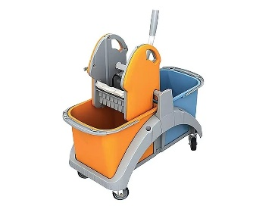 zdjęcie przykładowe | Wózek do sprzątania dwuwiaderkowy z mopem płaskim | 1 | wózek do sprzątania dwuwiaderkowy z mopem płaskim, wiadra: 2 szt. o pojemności min 17 l każde, wyciskarka: profesjonalna wyciskarka szczękowa do mopów płaskich, mop: płaski o szerokości 400 mm, stelaż mopa: wykonany z tworzywa sztucznego i metalu, konstrukcja wózka: wykonana z wytrzymałego tworzywa sztucznego odpornego na środki chemiczne i uszkodzenia mechaniczne, koła: skrętne, zapewniające łatwe przemieszczanie i manewrowanie, materiał: tworzywo sztuczne, metal, mikrofibra, dostawa do szkoły w Zborowie
1 | zdjęcie przykładowe | Kosze na śmieci zestaw 5 sztuk | 1 | typ: zestaw koszy do segregacji odpadów zawartość zestawu: 4 kosze na odpady niesegregowane i 1 kosz na plastik z pokrywami pojemność pojedynczego kosza: min 50 l materiał wykonania: polipropylen (PP), polietylen (PE) lub materiał równoważny o podwyższonej odporności kolorystyka: korpus w kolorze czarnym lub równoważnym, pokrywy w kolorach zgodnych z zasadami segregacji odpadów dostawa do szkoły w Solcu-Zdroju
1 | 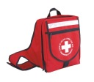 zdjęcie przykładowe | Apteczka | 1 | wymiary: szer. 300 mm ±50 mm, wys. 240 mm ±50 mm, gł. 85 mm ±50 mm, typ: apteczka szkolna w formie plecaka, materiał: wodoodporna tkanina, kolor: czerwony, zgodność: wyposażenie zgodne z normą DIN 13157, spełniające wymagania norm Unii Europejskiej, wyposażenie: zestaw środków do udzielania pierwszej pomocy obejmujący m.in. kompresy, opatrunki indywidualne, bandaże elastyczne, plastry, chusty opatrunkowe, koc ratunkowy, rękawice jednorazowe, nożyczki oraz ustnik do sztucznego oddychania, koc ratunkowy: 1600 × 2100 mm, funkcjonalność: lekka i poręczna konstrukcja umożliwiająca łatwe przenoszenie podczas wycieczek szkolnych, zajęć terenowych i wydarzeń sportowych, przeznaczenie: szkoły, przedszkola, świetlice, kolonie, obozy oraz placówki edukacyjne, cechy dodatkowe: instrukcja udzielania pierwszej pomocy wraz z wykazem telefonów alarmowych w zestawie, dostawa do szkoły w Solcu-Zdroju
2 | 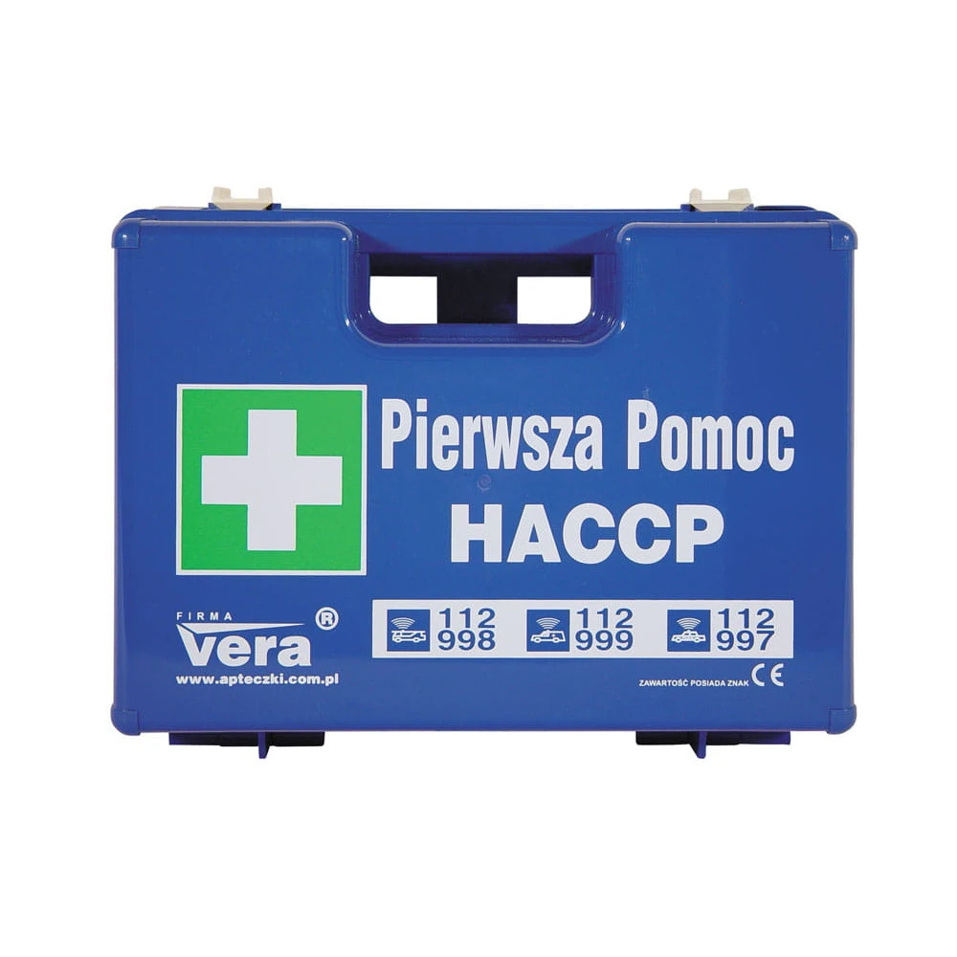 zdjęcie przykładowe | Apteczka pierwszej pomocy HACCP | 2 | wymiary: szer. 280 mm ±50 mm, wys. 200 mm ±50 mm, gł. 115 mm ±50 mm, typ: apteczka pierwszej pomocy HACCP, obudowa: pudełko z tworzywa sztucznego odpornego na uszkodzenia mechaniczne, mocowanie: stelaż umożliwiający montaż apteczki na ścianie w komplecie, zgodność: wyposażenie zgodne z wymaganiami systemu HACCP oraz normami Unii Europejskiej CE, kolor: niebieski, ułatwiający identyfikację w środowisku produkcji żywności, wyposażenie podstawowe: opatrunki indywidualne, bandaże elastyczne, chusty trójkątne, kompresy sterylne, chusty opatrunkowe, rękawiczki jednorazowe, wyposażenie specjalistyczne HACCP: plastry wykrywalne przez detektory metalu, zestaw do płukania oka, opatrunki hydrożelowe na oparzenia, dodatkowe wyposażenie: koc ratunkowy, ustnik do sztucznego oddychania, płyn do dezynfekcji rąk, nożyczki, woreczki foliowe, instrukcja udzielania pierwszej pomocy, materiał: tworzywo sztuczne, materiały opatrunkowe, tworzywa medyczne, przeznaczenie: szkoły, stołówki, kuchnie, zakłady żywienia zbiorowego, placówki edukacyjne i obiekty gastronomiczne, cechy dodatkowe: kompletne wyposażenie umożliwiające udzielanie pierwszej pomocy oraz obsługę typowych urazów występujących w gastronomii, Dostawa do szkoły w Zborowie

